ACF
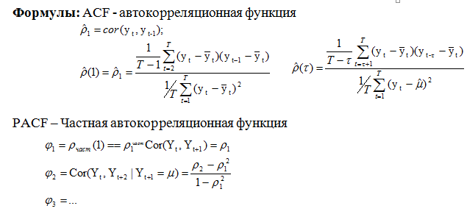
 | t | TFR
 | t | yt | yt-yср | yt-1 - yср | yt-2 - yср | yt-3 - yср
1 | 2000 | 1.19 | -0.30 | - | - | -
2 | 2001 | 1.22 | -0.28 | -0.30 | - | -
3 | 2002 | 1.29 | -0.21 | -0.28 | -0.30 | -
4 | 2003 | 1.32 | -0.18 | -0.21 | -0.28 | -0.30
5 | 2004 | 1.34 | -0.15 | -0.18 | -0.21 | -0.28
6 | 2005 | 1.29 | -0.20 | -0.15 | -0.18 | -0.21
7 | 2006 | 1.31 | -0.19 | -0.20 | -0.15 | -0.18
8 | 2007 | 1.42 | -0.08 | -0.19 | -0.20 | -0.15
9 | 2008 | 1.50 | 0.00 | -0.08 | -0.19 | -0.20
10 | 2009 | 1.54 | 0.04 | 0.00 | -0.08 | -0.19
11 | 2010 | 1.57 | 0.07 | 0.04 | 0.00 | -0.08
График ACF
12 | 2011 | 1.58 | 0.08 | 0.07 | 0.04 | 0.00
13 | 2012 | 1.69 | 0.19 | 0.08 | 0.07 | 0.04
14 | 2013 | 1.71 | 0.21 | 0.19 | 0.08 | 0.07
15 | 2014 | 1.75 | 0.25 | 0.21 | 0.19 | 0.08
16 | 2015 | 1.78 | 0.28 | 0.25 | 0.21 | 0.19
17 | 2016 | 1.76 | 0.26 | 0.28 | 0.25 | 0.21
18 | 2017 | 1.62 | 0.12 | 0.26 | 0.28 | 0.25
19 | 2018 | 1.58 | 0.08 | 0.12 | 0.26 | 0.28
 | Среднее | 1.50
 | Дисперсия | 0.03582781
График PACF
 |  |  | ACF | Лаг, τ | 1 | 2 | 3
 |  |  |  | ρk | 0.93 | 0.80 | 0.66

 |  |  | РACF | Лаг, τ | 1 | 2 | 3
 |  |  |  | ϕk | 0.93 | -0.41 | -0.06

